Worksheet
 | Alklima B.V.
 | Van Hennaertweg 29
 | 2952 CA Alblasserdam
 | NEDERLAND
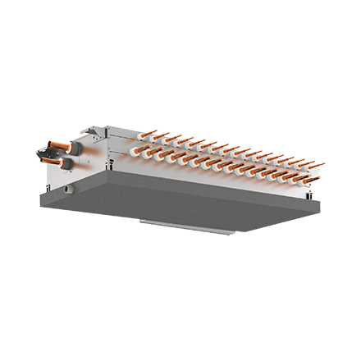
Code | CMB-M1016 V-J
Product | City Multi R2 Single BC-Controller 16 poorts R32/R410A

Elektrische gegevens
Naam |  | Waarde | Eenheid
Nominaal opgenomen vermogen (koelen/verwarmen) |  | 0.27 / 0.14 | kW
Maximale stroomsterkte (MCA) |  | 1.63 | A
Afzekering apparaat |  | 10 | A
Voeding, fase & frequentie BC controller |  | 230V / 1~N+a / 50 Hz

Technische gegevens
Naam |  | Waarde | Eenheid
Type koudemiddel (GWP) |  | R32 (675)
Max. hoogteverschil |  | 15 | m
Max. leidinglengte per circuit |  | 60 | m
Aantal binnenunits totaal |  | 16

Geluidsprestaties
Naam |  | Waarde | Eenheid
Geluidsdrukniveau binnenunit koelen |  | 40 | dB(A)
Geluidsdrukniveau binnenunit verwarmen |  | 50.00 - 53.00 | dB(A)
Geluidsvermogenniveau binnenunit |  | 59.00 - 71.00 | dB(A)

Afmetingen & aansluitingen
Naam |  | Waarde | Eenheid
Afmetingen binnen-unit (HxBxD) |  | 252 x 1135 x 622 | mm
Gewicht binnenunit |  | 59 | kg
Aantal zuigleidingen, diameter 3/8" |  | 16
Aantal zuigleidingen, diameter 5/8" |  | 16
Aansluitdiameters buitendeel zijde |  | 3/4"-1.1/8"

Uitvoering & werking
Naam |  | Waarde | Eenheid
Werkingsprincipe |  | Koelen en verwarmen
Model (binnenunit) |  | Plafondinbouw (kanaal)
Kleur binnenunit |  | Overig
Inverter gestuurd |  | Nee
Met draadloze afstandsbediening |  | Nee
Met afstandsbediening |  | Nee
Met klokprogramma/timer |  | Nee
Met luchtzuiveringsfilter |  | Nee
Met geurfilter |  | Nee

